外部設計書
外部設計書 |  |  |  |  | 画面名 |  | ユーザ登録完了画面 |  |  |  | 作成者 | 平野 |  |  |  | 更新者
 |  |  |  |  | システム名 |  |  |  |  |  | 作成日 | 2022-06-08 |  |  |  | 更新日
 |  |  |  |  | 備考

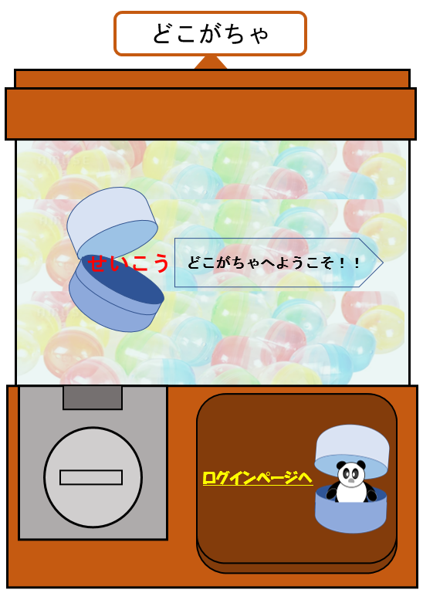
 | 画面設計

 |  |  |  |  |  |  |  |  |  |  |  |  |  |  | 登録が完了したことを画面的にやんわりとわかるように

2

 |  |  |  |  |  |  |  |  |  |  |  |  |  |  | カプセルが開いてる方はUXが高いかも
1

 | 機能設計

 |  |  | １「ログインページへ」をクリックするとログインページに遷移する

 |  |  | 2カプセル画像の表示

 | 項目定義書

 | No | 物理名 |  | 論理名 |  | 画面型 |  | データ型 | min | max | DBテーブル |  | DBカラム | 備考
 | 1 | login |  | ログイン |  | Link
 | 2 | capsule |  | カプセル画像 |  | image |  | file

